記入例
記入例
様式第１号（第４条関係）
おおさきGIAHS・SDGsパートナー登録申請書

 |  | 申請年月日 | 令和●年●月●日
■1.申請者について（適宜記入してください）
区分 | ☑新規 □更新
申請者名 | おおさきジアス株式会社
業種 | 製造業
代表者：氏名 | 大崎 耕土 | ふりがな | おおさき こうど
郵便番号 | 〒989-6188
住所（所在地） | 大崎市古川七日町１－１
担当者：氏名 | 大崎 太郎 | ふりがな | おおさき たろう
TEL | 0229-23-2281 | FAX | 0229-23-7578
市ウェブサイト等で掲載します
Eメール | osaki-giahs@city.osaki.miyagi.jp
URL | https://osakikoudo.jp
 | ※ 団体情報やSDGs，世界農業遺産「大崎耕土」に関する取組がわかるウェブサイト等
■2.申請者の概要・PR等（2００字以内）
市ウェブサイト「パートナー紹介」に掲載します。また，掲載文については，申請者と協議の上，事務局で調整する場合がありますのでご了承ください
●●をはじめ，XXや▲▲などのサービスを展開する会社です。 「地域密着サービス」であることを企業理念とし，常にお客様の声に耳を傾けて挑戦を続けています。 ※関連する写真・イラスト等があれば本申請書と併せて送信してください（受信可能なデータサイズ総容量は10MB以内です）
■3.確認事項（以下の項目すべてに☑を入れいることが要件です）
すべての項目に☑がはいることが申請条件となります
☑ | ①「大崎耕土ＧＩＡＨＳを核とした持続可能な地域社会づくり」について理解・共感し，多様な主体と連携して取組む意思があり，その実現に向けて具体的な取組を実施している（5項に取組等を記入）
☑ | ②取組内容がＳＤＧｓ（17の目標）と明確に関連付けられるとともに，「世界・日本農業遺産保全計画（第2期）」において掲げる8つの取組基準と連動しており，具体的な目標が設定されている（4，5，6項に記入）
☑ | ③法令を遵守しており，過去に重大な法令違反がない
☑ | ④代表者，役員その他の構成員が大崎市暴力団排除条例（平成２５年大崎市条例第４号）の規定に基づく暴力団員及び関係者等でない
☑ | ⑤本申請書に記載した取組内容等を公表（宣言）することに同意し，「おおさきGIAHS・SDGsパートナー」への登録を申請する
■4.「大崎耕土GIAHSを核とした持続可能な地域社会づくり」の実現に向けて取り組んでいるSDGs目標（17のゴール）に☑を入れてください（複数選択可）※別紙1参照
□ | ①貧困をなくそう | □ | ⑩人や国の不平等をなくそう
□ | ②飢餓をゼロに | ☑ | ⑪住み続けられるまちづくりを
別紙1を参考に選択してください
また，市ウェブサイト等で掲載します
□ | ③すべての人に健康と福祉を | □ | ⑫つくる責任つかう責任
☑ | ④質の高い教育をみんなに | □ | ⑬気候変動に具体的な対策を
□ | ⑤ジェンダー平等を実現しよう | □ | ⑭海の豊かさを守ろう
□ | ⑥安全な水とトイレを世界中に | ☑ | ⑮陸の豊かさも守ろう
□ | ⑦エネルギーをみんなにそしてクリーンに | □ | ⑯平和と公正をすべての人に
□ | ⑧働きがいも経済成長も | □ | ⑰パートナーシップで目標を達成しよう
□ | ⑨産業と技術革新の基盤をつくろう
■5.上記4項の目標について，具体的な取組内容や指標等を記入してください（３００字程度）
取組が複数ある場合は，番号で分け，4項で選択したSDGｓ目標と対応させて記入してください。また，市ウェブサイト等に掲載します。
＜⑪住み続けられるまちづくりを・⑮陸の豊かさも守ろう＞ ①●●地区と連携して，地域貢献活動として社員が居久根の管理作業を行い，居久根の保全活動を展開しています。 ＜④質の高い教育をみんなに＞ ②毎年，出前講座を●●学校で実施しており，当社の「大崎耕土保全活動」の取組を紹介し，世界農業遺産「大崎耕土」の理解促進や人材育成に寄与しています。 ※関連する写真・イラスト等があれば本申請書と併せて送信してください（受信可能なデータサイズ総容量は10MB以内です）
取組指標が複数ある場合は，番号で分けて記入してください
取組指標 | ①社員による居久根の保全活動件数，②出前講座の実施回数
現状 | ①１件/年，②1回/年
2030年目標 | ①5件/年，②3回/年
■6.世界農業遺産「大崎耕土」の「世界・日本農業遺産保全計画（第2期）」の８つの取組基準と，5項に記載した取組内容が連動する項目に☑を入れてください（複数選択可）※別紙2参照
別紙2を参考に選択してください
また，市ウェブサイト等で掲載します
□ | ①食料と生計の保障 （例：水田・農地の保全や稲作・農業の持続につなが るような取組等） | ☑ | ⑤ランドスケープの特徴 （例：居久根景観の保全につながるような取組等）
☑ | ②農業生物多様性 （例：生物多様性の保全につながるような取組等） | □ | ⑥変化に対するレジリエンス （例：自然災害や気候変動への対策等）
□ | ③地域の伝統的な知識システム （例：地域の水管理システムの維持・保全につながる ような取組等） | □ | ⑦多様な主体の参画 （例：企業，ＮＰＯ法人，教育機関，行政等と連携した 取組等）
□ | ④文化、価値観及び社会組織 （例：農耕文化や食文化，契約講等の継承につながる ような取組等） | □ | ⑧６次産業化の推進 （例：生産，加工，流通，販売，交流等による大崎耕土 産品の付加価値向上や地域活性化の取組等）
■7.「大崎耕土ＧＩＡＨＳを核とした持続可能な地域社会づくり」の実現に向けて，今後取り組もうとしていることや課題と感じていること，他のパートナー等に求めるリソース（人材，資金，物，場所，技術・ノウハウ等）があれば記入してください
可能な範囲で幅広く記入してください
・居久根の保全活動を増やしていくにあたり，居久根の管理作業協力を希望する地区や地域住民の情報が必要。 ・大崎耕土の保全活動を行うにあたって，動植物の専門知識を有する人材が必要。
■8.「大崎耕土ＧＩＡＨＳを核とした持続可能な地域社会づくり」の実現に向けて，他のパートナー等に提供可能なリソース（人材，資金，物，場所，技術・ノウハウ等）があれば記入してください
可能な範囲で幅広く記入してください
・出前講座の実施 ・大崎耕土の保全及び活用に係る作業協力 ・業務に係る専門知識及び資料 ・ＧＩＡＨＳを題材とした社員研修の実施など ・伝統野菜（鬼首菜，松山せり，上伊場野里芋など）や岩出山凍り豆腐の継承・存続への協力
■問合せ・申請先
大崎市産業経済部農政企画課 世界農業遺産未来戦略室 ＴＥＬ：0229-23-2281 ＦＡＸ：0229-23-7578 メール：osaki-giahs@city.osaki.miyagi.jp

別紙1
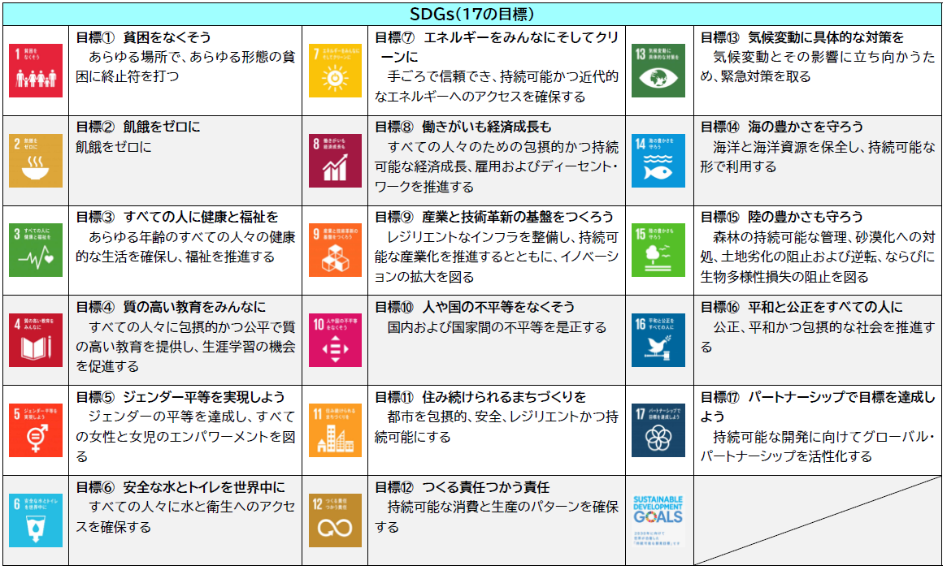
別紙１（様式第１号４項関係）
【SDGs（17の目標）について】

